상품제안서
브리츠 노이즈캔슬링 ANC 오버캡 폴딩 블루투스 헤드폰 | 상품코드: S47585

 |  |  |  |  |  |  | 02-713-8555 | www.synergygift.co.kr
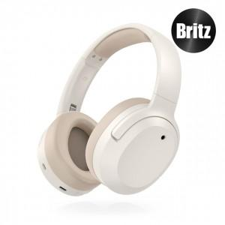 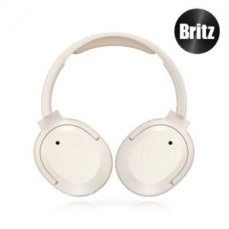 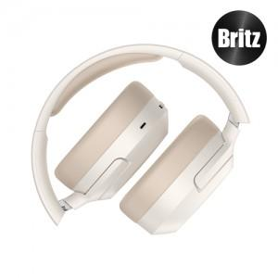

【상세/제작정보】 | 인쇄사이즈 : <br>약4.5x5cm(인쇄상담필수)

【인쇄/포장옵션】 | 실크, 레이저 / 포장지포장

【공급단가】 | 수량 | 10~ | 30~ | 50~ | 100~ | 300~
*VAT별도 | 단가 | 84,000원 | 81,200원 | 79,750원 | 77,700원 | 76,300원

【상품 URL】 | https://www.synergygift.co.kr:443/src/goods_detail.php?gdno=47585

